Sheet1
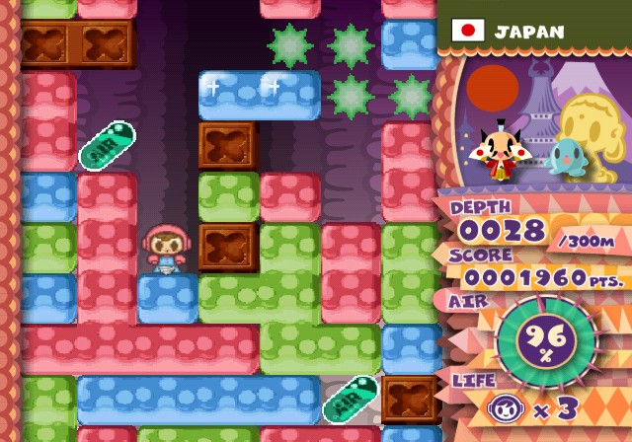
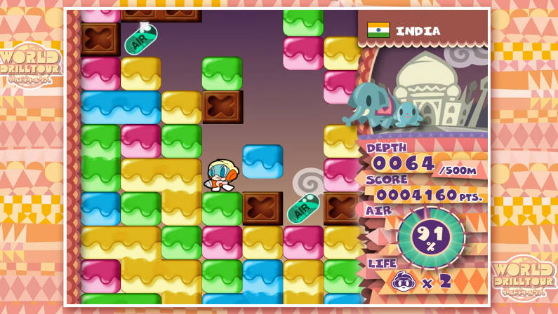
ミスタードリラーのルール

ドリルによって同じ色のブロックを一気に掘ることができる
酸素カプセルを取ることで酸素を回復できる
ブロックはつながってるブロックがすべて浮いてると重力によって降ってくる
ブロックを掘って
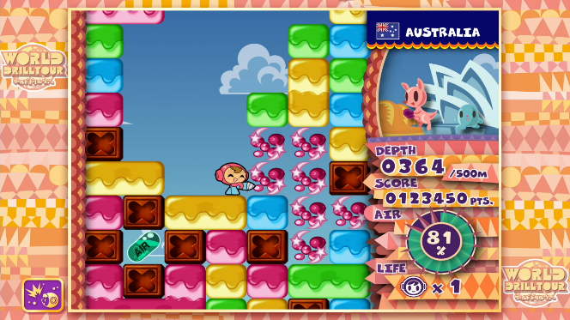

揃うと消える
ブロックが落ちて

